벤포드 분석
분석 계정과목: | 6_외상매출금(10800)
금액 기준열: | 차변

벤포드 법칙 분석 결과
첫째 자리 수 | 실제 건수 | 실제 분포 (%) | 벤포드 분포 (%) | 차이 (%)
1 | 718 | 29.4 | 30.1 | -0.7
2 | 401 | 16.4 | 17.6 | -1.2
3 | 304 | 12.4 | 12.5 | -0.1
4 | 271 | 11.1 | 9.7 | 1.4
5 | 199 | 8.1 | 7.9 | 0.2
6 | 204 | 8.4 | 6.7 | 1.7
7 | 129 | 5.3 | 5.8 | -0.5
8 | 103 | 4.2 | 5.1 | -0.9
9 | 114 | 4.7 | 4.6 | 0.1

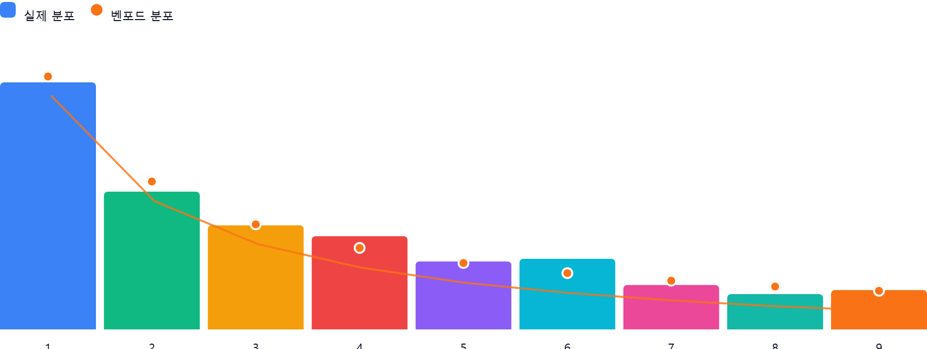

AI 감사인 의견
(AI 분석을 실행한 후 다운로드하면 의견이 포함됩니다. 벤포드 분석 실행 후 "AI 감사인 의견 요청"을 눌러주세요.)

